バックアップ
画面 | システム名 | 施設使用料・償還金等料金計算及び納付書作成システム 口座振替データ作成機能構築業務 | 作成者 | 藤城 |  | 修正者
 | サブシステム名 | バックアップ | 作成日 | 2022-07-10 |  | 修正日
画面イメージ |  |  |  | 機能説明
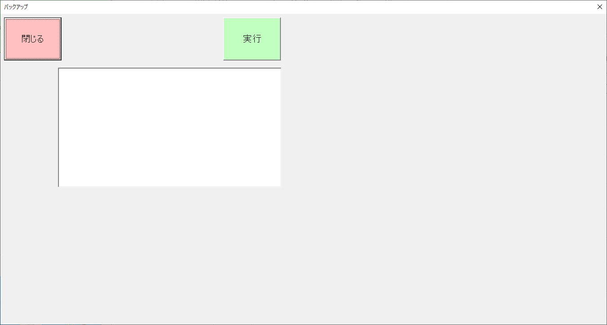
 |  |  |  | 閉じる | 画面を閉じてメニューへ戻る

 |  |  |  | 実行 | バックアップを実行

 |  |  |  | ステータス表示 | 実行状態の表示

